Join Examples
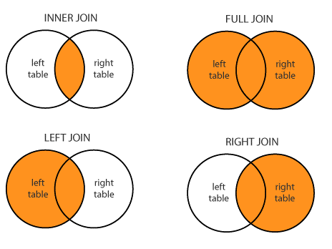
CLIENTE
PK - CUSTOMER ID | NOME | ENDEREÇO | EMAIL
1000 | Italo Coutinho de Oliveira | Rua Clovis Arrault, 85 | italo@hotmail.com
2000 | MBM | x | MBM@gmail.com

PEDIDO
PK - ORDER ID | FK - CUSTOMER ID | DATA | TOTAL
1 | 1000 | 2019-06-20 | 250
2 | 1000 | 2019-06-21 | 750
3 | 3000 | 2019-06-22 | 800

CLIENTE.MERGE(PEDIDO, ON="CUSTOMER_ID", HOW="OUTER")
ORDER_ID | CUSTOMER_ID | DATA | TOTAL | NOME | ENDEREÇO | EMAIL
1 | 1000 | 2019-06-20 | 250 | Italo Coutinho de Oliveira | Rua Clovis Arrault, 85 | italo@hotmail.com
2 | 1000 | 2019-06-21 | 750 | Italo Coutinho de Oliveira | Rua Clovis Arrault, 85 | italo@hotmail.com
3 | 3000 | 2019-06-22 | 800 | NaN | NaN | NaN
NaN | 2000 | NaN | NaN | MBM | x | MBM@gmail.com

CLIENTE.MERGE(PEDIDO, ON="CUSTOMER_ID", HOW="INNER")
ORDER_ID | CUSTOMER_ID | DATA | TOTAL | NOME | ENDEREÇO | EMAIL
1 | 1000 | 2019-06-20 | 250 | Italo Coutinho de Oliveira | Rua Clovis Arrault, 85 | italo@hotmail.com
2 | 1000 | 2019-06-21 | 750 | Italo Coutinho de Oliveira | Rua Clovis Arrault, 85 | italo@hotmail.com

CLIENTE.MERGE(PEDIDO, ON="CUSTOMER_ID", HOW="LEFT")
ORDER_ID | CUSTOMER_ID | DATA | TOTAL | NOME | ENDEREÇO | EMAIL
1 | 1000 | 2019-06-20 | 250 | Italo Coutinho de Oliveira | Rua Clovis Arrault, 85 | italo@hotmail.com
2 | 1000 | 2019-06-21 | 750 | Italo Coutinho de Oliveira | Rua Clovis Arrault, 85 | italo@hotmail.com
NaN | 2000 | NaN | NaN | MBM | x | MBM@gmail.com

CLIENTE.MERGE(PEDIDO, ON="CUSTOMER_ID", HOW="RIGHT")
ORDER_ID | CUSTOMER_ID | DATA | TOTAL | NOME | ENDEREÇO | EMAIL
1 | 1000 | 2019-06-20 | 250 | Italo Coutinho de Oliveira | Rua Clovis Arrault, 85 | italo@hotmail.com
2 | 1000 | 2019-06-21 | 750 | Italo Coutinho de Oliveira | Rua Clovis Arrault, 85 | italo@hotmail.com
3 | 3000 | 2019-06-22 | 800 | NaN | NaN | NaN

